Bug reports
Bug reports on the results of passing tests
Product:Registration form Version Demo Environment: Google Chrome 104.0.5512.102
ID | Summary | Description | Steps to reproduse | Severity | Priority | Workaround | Attachments | Status
1 | Регистрация не осуществляется, если имя состоит из одного символа | Actual result: Регистрация не осуществляется если имя состоит из одного символа. Минимальное допустимое количество символов 4 Expected result: Регистрация осуществляется если имя состоит из одного символа Requirement: 5.1. | 1. Открыть приложение http://itcareer.pythonanywhere.com/ 2. Ввести в поле "Name" : 1 символ латиницы 3. Ввести в поле "Surname" surname 4. Ввести в поле "Email": dcdbfb@mail.ru 5. Ввести в поле "Password": pass-1 | Minor | Hight | Нет | 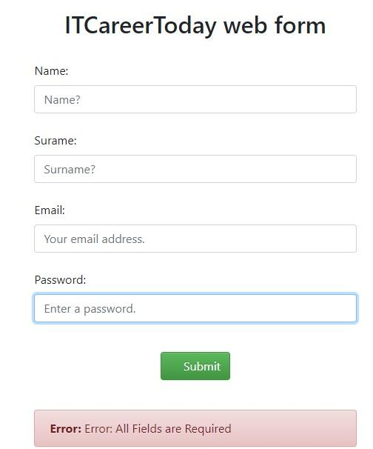 | Submitted
2 | Регистрация не происходит, если имя состоит из 64 символа | Actual result: Регистрация не осуществляется если имя состоит из 64 символа. Максимальное допустимое количество символов 25. Expected result: Регистрация осуществляется если имя состоит из 64 символа Requirement: 5.2. | 1. Открыть приложение http://itcareer.pythonanywhere.com/ 2. Ввести в поле "Name" : 64 символа латиницы 3. Ввести в поле "Surname": surname 4. Ввести в поле "Email": dcdbfb@mail.ru 5. Ввести в поле "Password": pass-1 | Minor | Hight | Нет |  | Submitted
3 | Регистрация осуществляется, если имя состоит букв, цифр и 2 подряд спецсимволов в середине имени | Actual result: Регистрация осуществляется, если имя состоит букв, цифр и 2 подряд спецсимволов в середине имени Expected result: Форма должна отобразиться заново. Появляется уведомление об ошибке Requirement: 5.5. | 1. Открыть приложение http://itcareer.pythonanywhere.com/ 2. Ввести в поле "Name" : spec..symbol 3. Ввести в поле "Surname": surname 4. Ввести в поле "Email": dcdbfb@mail.ru 5. Ввести в поле "Password": pass-1 | Minor | Hight | Нет | 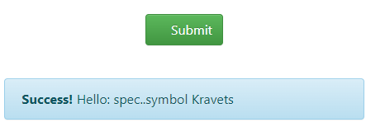 | Submitted
4 | Регистрация осуществляется, если имя состоит только из спецсимволов | Actual result: Регистрация осуществляется, если имя состоит только из спецсимволов Expected result: Форма должна отобразиться заново. Появляется уведомление об ошибке Requirement: 5.5. | 1. Открыть приложение http://itcareer.pythonanywhere.com/ 2. Ввести в поле "Name" : -------......... 3. Ввести в поле "Surname": surname 4. Ввести в поле "Email": dcdbfb@mail.ru 5. Ввести в поле "Password": pass-1 | Minor | Hight | Нет |  | Submitted
5 | Регистрация осуществляется, если в имени присутсвуют недопустимые спецсимволы | Actual result: Регистрация осуществляется, если в имени присутсвуют недопустимые спецсимволы Expected result: Форма должна отобразиться заново. Появляется уведомление об ошибке Requirement: 5.3. | 1. Открыть приложение http://itcareer.pythonanywhere.com/ 2. Ввести в поле "Name" : Name! 3. Ввести в поле "Surname": surname 4. Ввести в поле "Email": dcdbfb@mail.ru 5. Ввести в поле "Password": pass-1 | Minor | Hight | Нет | 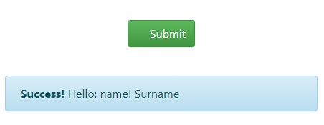 | Submitted
6 | Регистрация осуществляется, если имя начинается со спецсимвола | Actual result: Регистрация осуществляется, если имя начинается со спецсимвола Expected result: Форма должна отобразиться заново. Появляется уведомление об ошибке Requirement: 5.6. | 1. Открыть приложение http://itcareer.pythonanywhere.com/ 2. Ввести в поле "Name" : -name 3. Ввести в поле "Surname": surname 4. Ввести в поле "Email": dcdbfb@mail.ru 5. Ввести в поле "Password": pass-1 | Minor | Hight | Нет |  | Submitted
7 | Регистрация осуществляется, если имя заканчивается спецсимволом | Actual result: Регистрация осуществляется, если имя заканчивается спецсимволом Expected result: Форма должна отобразиться заново. Появляется уведомление об ошибке Requirement: 5.6. | 1. Открыть приложение http://itcareer.pythonanywhere.com/ 2. Ввести в поле "Name" : name_ 3. Ввести в поле "Surname": surname 4. Ввести в поле "Email": dcdbfb@mail.ru 5. Ввести в поле "Password": pass-1 | Minor | Hight | Нет |  | Submitted
8 | Пробелы в конце и начале имени не обрезаются и защитываются как символы | Actual result: Пробелы в конце и начале имени не обрезаются и защитываются как символы Expected result: Пробел в конце и начале имени обрезаются и не защитываются как символы Requirement: 1.6. | 1. Открыть приложение http://itcareer.pythonanywhere.com/ 2. Ввести в поле "Name" : 3 пробела и 1 символ латиницы 3. Ввести в поле "Surname": surname 4. Ввести в поле "Email": dcdbfb@mail.ru 5. Ввести в поле "Password": pass-1 | Minor | Hight | Нет |  | Submitted
9 | Регистрация осуществляется, если имя состоит только из пробелов | Actual result: Пробелы в конце и начале имени не обрезаются и защитываются как символы Expected result: Пробел в конце и начале имени обрезаются и не защитываются как символы Requirement: 5.5. | 1. Открыть приложение http://itcareer.pythonanywhere.com/ 2. Ввести в поле "Name" : 4 пробела 3. Ввести в поле "Surname": surname 4. Ввести в поле "Email": dcdbfb@mail.ru 5. Ввести в поле "Password": pass-1 | Minor | Hight | Нет | 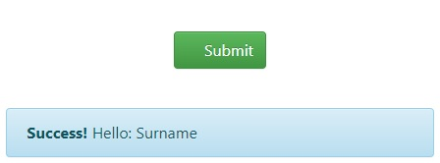 | Submitted
10. | Регистрация осуществляется при превышении количества допустимых символов в поле "Surname" | Actual result: Регистрация осуществляется при введении в поле "Surname" более 64 символов Expected result: Форма должна отобразиться заново. Появляется уведомление об ошибке Requirement: 6.2. | 1. Открыть приложение http://itcareer.pythonanywhere.com/ 2. Ввести в поле "Name" : name 3. Ввести в поле "Surname": 65 символа 4. Ввести в поле "Email": dcdbfb@mail.ru 5. Ввести в поле "Password": pass-1 | Minor | Hight | Нет |  | Submitted
11. | Регистрация осуществляется, если фамилия состоит букв, цифр и 2 подряд спецсимволов в середине имени | Actual result: Регистрация осуществляется, если фамилия состоит букв, цифр и 2 подряд спецсимволов в середине имени Expected result: Форма должна отобразиться заново. Появляется уведомление об ошибке Requirement: 6.5. | 1. Открыть приложение http://itcareer.pythonanywhere.com/ 2. Ввести в поле "Name" : name 3. Ввести в поле "Surname": Surn--ame 4. Ввести в поле "Email": dcdbfb@mail.ru 5. Ввести в поле "Password": pass-1 | Minor | Hight | Нет |  | Submitted
12. | Регистрация осуществляется, если фамилия состоит только из спецсимволов | Actual result: Регистрация осуществляется, если фамилия состоит букв, цифр и 2 подряд спецсимволов в середине имени Expected result: Форма должна отобразиться заново. Появляется уведомление об ошибке Requirement: 6.5. | 1. Открыть приложение http://itcareer.pythonanywhere.com/ 2. Ввести в поле "Name" : name 3. Ввести в поле "Surname": спецсимволы 4. Ввести в поле "Email": dcdbfb@mail.ru 5. Ввести в поле "Password": pass-1 | Minor | Hight | Нет |  | Submitted
13. | Регистрация осуществляется, если фамилия начинается и заканчивается из спецсимволов | Actual result: Регистрация осуществляется, если фамилия начинается и заканчивается из спецсимволов Expected result: Форма должна отобразиться заново. Появляется уведомление об ошибке Requirement: 6.8. | 1. Открыть приложение http://itcareer.pythonanywhere.com/ 2. Ввести в поле "Name" name 3. Ввести в поле "Surname": -Surname- 4. Ввести в поле "Email": dcdbfb@mail.ru 5. Ввести в поле "Password": pass-1 | Minor | Hight | Нет |  | Submitted
14. | Регистрация осуществляется, если фамилия состоит из букв кирилицы | Actual result: Регистрация осуществляется, если фамилия состоит из букв кирилицы Expected result: Форма должна отобразиться заново. Появляется уведомление об ошибке Requirement: 6.3. | 1. Открыть приложение http://itcareer.pythonanywhere.com/ 2. Ввести в поле "Name" name 3. Ввести в поле "Surname": Фамилия 4. Ввести в поле "Email": dcdbfb@mail.ru 5. Ввести в поле "Password": pass-1 | Minor | Hight | Нет |  | Submitted
15. | Регистрация осуществляется, если фамилия состоит и недопустимых спецсимволов | Actual result: Регистрация осуществляется, если фамилия состоит и недопустимых спецсимволов Expected result: Форма должна отобразиться заново. Появляется уведомление об ошибке Requirement: 6.3. | 1. Открыть приложение http://itcareer.pythonanywhere.com/ 2. Ввести в поле "Name" name 3. Ввести в поле "Surname": //// 4. Ввести в поле "Email": dcdbfb@mail.ru 5. Ввести в поле "Password": pass-1 | Minor | Hight | Нет |  | Submitted
16. | Регистрация происхдит при оставлении поля "Email" пустым | Actual result: Регистрация происхдит при оставлении поля "Email" пустым Expected result: Форма должна отобразиться заново. Появляется уведомление об ошибке Requirement: 7.5. | 1. Открыть приложение http://itcareer.pythonanywhere.com/ 2. Ввести в поле "Name" name 3. Ввести в поле "Surname": Surname 4. Остапить поле "Email" пустым 5. Ввести в поле "Password": pass-1 | Critical | Hight | Нет |  | Submitted
17. | Регистрация происхдит при оставлении поля "Password" пустым | Actual result: Регистрация происхдит при оставлении поля "Password" пустым Expected result: Форма должна отобразиться заново. Появляется уведомление об ошибке Requirement: 8.6. | 1. Открыть приложение http://itcareer.pythonanywhere.com/ 2. Ввести в поле "Name" name 3. Ввести в поле "Surname": Surname 4. Ввести в поле "Email": dcdbfb@mail.ru 5. Оставить поле "Password" пустым | Critical | Hight | Нет |  | Submitted
18. | Не осуществляется валидация по количеству допустимых символо в поле "Email" | Actual result: Не осуществляется валидация по количеству допустимых символо в поле "Email" Expected result: Количество символов: минимальное 8, максимальное -64 Requirement: 7.1., 7.2. | 1. Открыть приложение http://itcareer.pythonanywhere.com/ 2. Ввести в поле "Name" name 3. Ввести в поле "Surname": Surname 4. Ввести в поле "Email": fb@m.r 5. Ввести в поле "Password": pass-1 | Critical | Hight | Нет |  | Submitted
19. | Не осуществляется валидация по количеству допустимых символо в поле "Password" | Actual result: Не осуществляется валидация по количеству допустимых символо в поле "Email" Expected result: Количество символов: минимальное 8, максимальное -16 Requirement: 8.1., 8.2. | 1. Открыть приложение http://itcareer.pythonanywhere.com/ 2. Ввести в поле "Name" name 3. Ввести в поле "Surname": Surname 4. Ввести в поле "Email": dcdbfb@mail.ru 5. Ввести в поле "Password": 1 | Critical | Hight | Нет |  | Submitted

